关系图
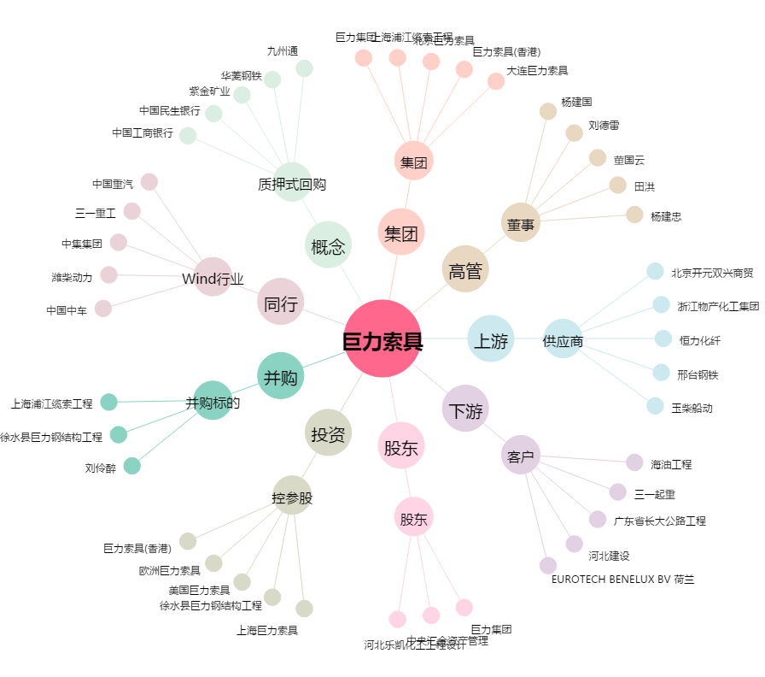
巨力索具[002342.SZ] - 关系概览图

